Sheet1
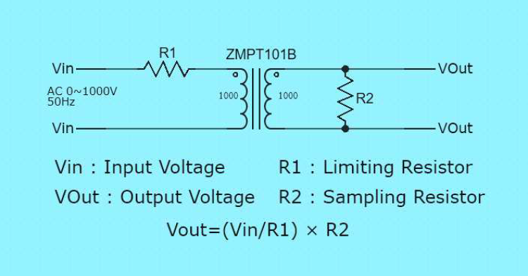
VIN | R1 | I | R2 | VOUT | w
230 | 150000 | 0.0015333333333 | 200 | 0.30666666667 | 0.35266666667
415 | 200000 | 0.002075 | 200 | 0.415 | 0.861125
230 | 200000 | 0.00115 | 200 | 0.23 | 0.2645

